票据承兑发生额_电子银票
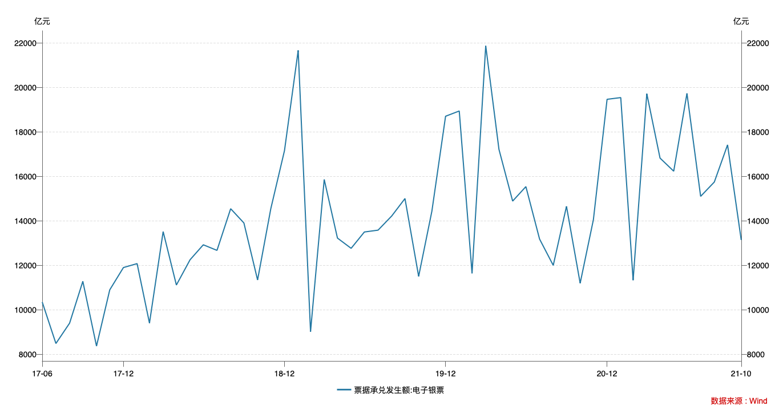
指标名称 | 票据承兑发生额:电子银票 | 票据承兑余额:电子银票 | 到期量
2017-06-30 | 10,352.47 | 64,448.62
2017-07-31 | 8,489.77 | 63,728.16
2017-08-31 | 9,403.60 | 64,526.31
2017-09-30 | 11,284.48 | 66,285.43
2017-10-31 | 8,372.82 | 66,953.71
2017-11-30 | 10,901.62 | 68,238.86
2017-12-31 | 11,905.39 | 71,007.29
2018-01-31 | 12,082.15 | 73,251.50
2018-02-28 | 9,407.18 | 84,838.15
2018-03-31 | 13,521.24 | 85,002.45
2018-04-30 | 11,119.66 | 86,737.89
2018-05-31 | 12,255.57 | 86,776.91
2018-06-30 | 12,929.03 | 86,687.46
2018-07-31 | 12,677.94 | 86,765.15
2018-08-31 | 14,551.59 | 90,246.21
2018-09-30 | 13,911.56 | 91,693.13
2018-10-31 | 11,347.34 | 92,519.22
2018-11-30 | 14,555.72 | 94,962.73
2018-12-31 | 17,169.39 | 99,340.37
2019-01-31 | 21,672.32 | 104,287.29
2019-02-28 | 9,023.62 | 102,954.26
2019-03-31 | 15,866.22 | 105,121.62
2019-04-30 | 13,231.08 | 106,864.89
2019-05-31 | 12,770.15 | 107,232.79
2019-06-30 | 13,505.04 | 106,460.06
2019-07-31 | 13,587.49 | 103,489.70
2019-08-31 | 14,225.29 | 105,977.38
2019-09-30 | 15,008.14 | 107,436.09
2019-10-31 | 11,510.20 | 106,495.55
2019-11-30 | 14,442.63 | 106,925.95
2019-12-31 | 18,711.13 | 108,914.51
2020-01-31 | 18,947.08 | 110,193.74
2020-02-29 | 11,645.76 | 109,677.77
2020-03-31 | 21,879.57 | 115,440.13
2020-04-30 | 17,219.42 | 119,912.19
2020-05-31 | 14,894.67 | 122,042.51
2020-06-30 | 15,545.40 | 122,388.23
2020-07-31 | 13,187.51 | 120,241.73
2020-08-31 | 12,004.29 | 119,993.94
2020-09-30 | 14,657.66 | 118,866.77
2020-10-31 | 11,201.31 | 116,508.55
2020-11-30 | 14,060.95 | 116,837.19
2020-12-31 | 19,473.18 | 118,013.95
2021-01-31 | 19,550.41 | 120,891.33
2021-02-28 | 11,336.27 | 118,427.23
2021-03-31 | 19,724.14 | 116,488.05
2021-04-30 | 16,828.83 | 117,028.83
2021-05-31 | 16,239.80 | 117,633.16
2021-06-30 | 19,738.74 | 120,154.05
2021-07-31 | 15,108.35 | 119,488.38
2021-08-31 | 15,751.84 | 122,592.94
2021-09-30 | 17,423.65 | 123,952.80
2021-10-31 | 13,143.95 | 123,811.43

